事業報告
第１号議案 令和２年度事業報告及び収支決算並びに監査報告

１．会員の状況
2021年５月１日現在の会員数 |  |  |  |  |  | （ ）内は前年５月１日

 | 種 別 |  | 会 員 数 |  | 増減 | 備考
 |  |  | ２年度 | ３年度 |  | 入会 | 退会
 | 個人 | 正会員 | 48 | 36 | -12 |  | 移動７、死亡１、他４
 |  | 賛助会員 | 63 | 64 | 1 | 移動７ | 死亡４、他２
 | 団体 | 正会員 | 7 | 7 | 0
 |  | 賛助会員 | 19 | 18 | -1 | 松本養蜂総本場、会津総合企画 | 未納等３
 | 合 計 |  | 137 | 125 | -12 | 2 | 14
この１年間の状況は、個人正会員が12名減、個人賛助会員が１名増、団体賛助会員が
１名減、計12名減。

２．事業報告
実施した主要な活動及び事業は、次のとおりである。

２－１．会議等
第16回通常総会 |  | 書面決議 |  |  |  | 48名(うち委任状42名)
理事会 |  | 第１回：Ｒ２年５月７日(木)
 |  | 第２回：Ｒ２年６月１日(月)
 |  | 第３回：Ｒ２年６月17日(水)
三会会議 |  | 第１回：Ｒ２年５月16日(土)
 |  | 第２回：Ｒ２年９月１日(火)

２－２．事業等
１）令和２年度 森林ボランティア活動支援事業
① 里山づくり(小田山森林整備) |  |  |  |  |  | 40回(105名)
② サポーター指導員養成講習 |  |  |  |  |  | ２回(２名)
③ 自然観察会 |  |  |  |  |  | ２回(34名)
④ キノコ植菌栽培 |  |  |  |  |  | １回(11名)
 | 事業費 255,122円、助成額 120,000円
２）令和２年度 緑の募金県内緑化公募事業
① 青木山の里山再生の為の桜植樹・管理事業 |  |  |  |  |  | 18回(48名)
 | 事業費 228,890円、助成額 180,000円
３）令和２年度 森林山村交付金
① 里山・作業路整備(下刈り等) |  |  |  |  |  | 75回(165名)
② モニタリング |  |  |  |  |  | １回
③ 安全講習会 |  |  |  |  |  | 参加者なし
④ 里山・作業路整備委託(下刈り・除伐・搬出・地拵え) |  |  |  |  |  | (有)川島林業
 | 事業費 2,169,867円、助成額 2,024,500円
４）桜の里親事業
① 里親応募 |  |  |  |  |  | なし
② 植栽地整備 |  |  |  |  |  | 133回(318名)
- 1 -
６）漆部会
① 部 会 |  |  |  |  |  | 6回
② 漆植栽地管理 |  |  |  |  |  | 8回(94名)
③ 漆掻き講習会（受講） |  |  |  |  |  | 13回(30名）
７）藍・棉・棉部会
特に無し
８）桜部会
特に無し |  |  |  |  |  | 実施せず
９) 自然環境部会
① 会津生物同好会観察会参加 |  |  |  |  |  | 9回(129名）
② 東北自然保護の集い |  |  |  |  |  | 中止
10) 地域活性部会
特に無し
11) はるなか記念事業・他
① 田中玄宰翁墓前祭 |  |  |  |  |  | 令和２年９月26日(土)
② 助成金申請・報告関係 |  |  |  |  |  | 適宜
③ 広報(民報、民友、会津嶺等) |  |  |  |  |  | 適宜

２－３．助成金報告等
令和２年度は下記のとおり助成等を受けました。
① 令和２年度森林山村交付金 |  |  |  |  |  | ¥2,113,000
② 令和２年度森林ボランティア団体活動支援事業 |  |  |  |  |  | ¥120,000
③ 令和２年度緑の募金 |  |  |  |  |  | ¥180,000
 |  |  |  |  | 合計 | ¥2,413,000

２－４．認定ＮＰＯ法人申請
認定ＮＰＯ法人の認定を受けるために申請し、認定を受けました。
① 認定ＮＰＯ法人申請 |  |  |  |  |  | 令和２年７月１日(土)
② 申請に伴う実態調査 |  |  |  |  |  | 令和３年３月10日(水)
③ 認定ＮＰＯ法人として認定 ５ヶ年有効 |  |  |  |  |  | 令和３年３月30日(火)

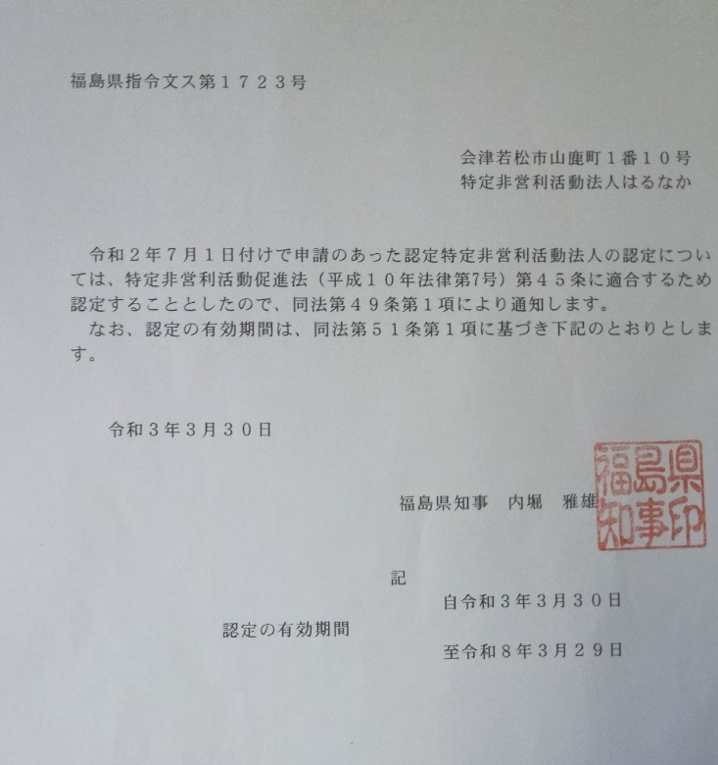
３．加入団体等
加入している主要な団体は、次のとおりである。
① (公財)日本さくらの会
② 会津の漆振興連絡協議会
③ 会津生物同好会
④ うつくしまＮＰＯネットワーク
⑤ 環境保全会議あいづ
⑥ うつくしま21森林づくりネットワーク
⑦ (公財)日本花の会

- 2 -

